상품제안서
하이킹 브리즈매트 | 상품코드: S47134

 |  |  |  |  |  |  | 02-713-8555 | www.synergygift.co.kr
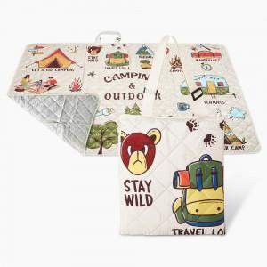

【상세/제작정보】

【인쇄/포장옵션】 | 풀칼라 / OPP(비닐)

【공급단가】 | 수량 | 100~ | 200~ | 300~ | 500~ | 1,000~
*VAT별도 | 1450*1450 | 16,700원 | 16,400원 | 16,000원 | 15,700원 | 15,400원
 | 1450*2000 | 19,100원 | 18,800원 | 18,300원 | 18,000원 | 17,600원

【상품 URL】 | https://www.synergygift.co.kr:443/src/goods_detail.php?gdno=47134

